lendo DW
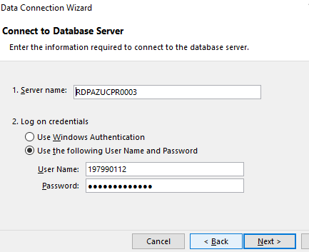
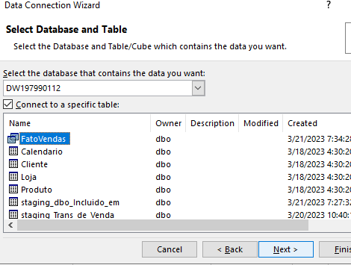
Hora | ReaisVendidos | TID | UnidadesVendidas | NomeProduto | NomeCategoriaProduto | NomeFornecedorProduto | PrecoProduto | Ano | DataCompleta | DiaMes | DiaSemana | Mes | Trimestre | CEPCliente | CreditoPracaCliente | EstadoMaritalCliente | GeneroCliente | NivelEducacionalCliente | NomeCliente | CEPLoja | CheckoutLoja | LayoutLoja | NomeRegiaoLoja | TamanhoLoja
9 | 62.9 | 1 | 1 | Licor Amarula 375 ml | Alimentos e Bebidas | Bento & Marcos Ltda | 62.9 | 2021 | 2021-06-25 | 25 | Friday | 6 | 2 | 27338-000 | 700 | Solteiro | M | Graduação | Julian Costa Silva | 25260-130 | Caixa | Moderno | Sudeste | 51000
10 | 3.99 | 2 | 1 | Leite Integral Piracanjuba 1L | Alimentos e Bebidas | Bento & Marcos Ltda | 3.99 | 2021 | 2021-06-26 | 26 | Saturday | 6 | 2 | 09770-030 | 650 | Solteiro | F | Mestrado | Giovanna Carvalho Sousa | 24360-540 | Auto-serviço | Tradicional | Sudeste | 35000
11 | 91.78 | 3 | 2 | Composto Lácteo Milnutri Premium Danone Nutricia 400g | Alimentos e Bebidas | Diogo & Tiago Ltda | 45.89 | 2021 | 2021-06-25 | 25 | Friday | 6 | 2 | 04802-190 | 623 | Casado | F | Graduação | Isabela Pinto Castro | 24734-220 | Misto | Tradicional | Sudeste | 55000
8 | 12.9 | 4 | 1 | Multilaser Luva Em Microfibra Dupla Face Limpeza E Polimento 100% Poliester - Au309 | Automotivo | Diogo & Tiago Ltda | 12.9 | 2021 | 2021-06-26 | 26 | Saturday | 6 | 2 | 37716-005 | 750 | Casado | F | Doutorado | Isabella Souza Oliveira | 09240-650 |  |  | Sudeste
14 | 11.26 | 5 | 1 | Limpa e Hidrata Couro Proauto 150 g | Automotivo | Diogo & Tiago Ltda | 11.26 | 2021 | 2021-06-25 | 25 | Friday | 6 | 2 | 59127-200 | 680 | Solteiro | M | Primário | Luis Ribeiro Rocha | 06804-220 |  |  | Sudeste
15 | 54.66 | 6 | 3 | Toalha De Microfibra Vonder 45 X 38 Cm | Automotivo | Danile & Miguel ME | 18.22 | 2021 | 2021-06-26 | 26 | Saturday | 6 | 2 | 29148-130 | 500 | Casado | F | Graduação | Nicole Almeida Martins | 25260-130 | Caixa | Moderno | Sudeste | 51000
19 | 32.9 | 7 | 1 | Máscara Super Hidratante Morte Súbita, Lola Cosmetics, 450g | Beleza | Danile & Miguel ME | 32.9 | 2021 | 2021-06-27 | 27 | Sunday | 6 | 2 | 09120-680 | 560 | Solteiro | M | Mestrado | Danilo Araujo Almeida | 24360-540 | Auto-serviço | Tradicional | Sudeste | 35000
18 | 89.99 | 8 | 1 | Aparador de Pelos Mondial, Super Groom - 06, Preto/Verde, Bivolt - BG-04 | Beleza | Danile & Miguel ME | 89.99 | 2021 | 2021-06-28 | 28 | Monday | 6 | 2 | 77440-020 | 640 | Casado | M | Graduação | Daniel Gomes Rodrigues | 24734-220 | Misto | Tradicional | Sudeste | 55000
17 | 2116 | 9 | 4 | Hugo Boss Bottled Eau De Toilette 30Ml | Beleza | Danile & Miguel ME | 529 | 2021 | 2021-06-29 | 29 | Tuesday | 6 | 2 | 13845-090 | 590 | Solteiro | M | Graduação | Thiago Alves Sousa | 09240-650 |  |  | Sudeste
15 | 20.9 | 10 | 1 | Milagre Creme Pentear 450G, Lola Cosmetics | Beleza | Parvum agunus Ltda | 20.9 | 2021 | 2021-06-30 | 30 | Wednesday | 6 | 2 | 40730-520 | 680 | Solteiro | F | Primário | Carolina Santos Correia | 06804-220 |  |  | Sudeste
16 | 269.9 | 11 | 1 | Depurador de ar Slim branco com manta 80cm 110V Suggar | Eletrodomésticos | Parvum agunus Ltda | 269.9 | 2021 | 2021-07-01 | 1 | Thursday | 7 | 3 | 27232-600 |  |  |  |  | Danilo Sousa Fernandes | 25260-130 | Caixa | Moderno | Sudeste | 51000
12 | 1498 | 12 | 2 | Frigobar, 45L, Branco, 110v, Midea | Eletrodomésticos | Parvum agunus Ltda | 749 | 2021 | 2021-07-02 | 2 | Friday | 7 | 3 | 27338-000 | 700 | Solteiro | M | Graduação | Julian Costa Silva | 24360-540 | Auto-serviço | Tradicional | Sudeste | 35000
13 | 799 | 13 | 1 | Adega Brastemp 12 Garrafas com painel touch - 110V | Eletrodomésticos | Magna vita Ltda | 799 | 2021 | 2021-07-03 | 3 | Saturday | 7 | 3 | 09770-030 | 650 | Solteiro | F | Mestrado | Giovanna Carvalho Sousa | 24734-220 | Misto | Tradicional | Sudeste | 55000
9 | 116.1 | 14 | 1 | Liquidificador Mini portátil USB,verde | Eletrodomésticos | Orbes terrarum ME | 116.1 | 2021 | 2021-07-04 | 4 | Sunday | 7 | 3 | 04802-190 | 623 | Casado | F | Graduação | Isabela Pinto Castro | 09240-650 |  |  | Sudeste
8 | 3398 | 15 | 2 | Fogão 5 bocas Dako Supreme Timer Glass Titanium com mesa de vidro | Eletrodomésticos | Claudia e Joaquim ME | 1699 | 2021 | 2021-07-05 | 5 | Monday | 7 | 3 | 37716-005 | 750 | Casado | F | Doutorado | Isabella Souza Oliveira | 06804-220 |  |  | Sudeste
11 | 44.52 | 16 | 1 | Tapete Higiênico Tico Pads, 30 Unidades | PetShop | Alba & Associados SA | 44.52 | 2021 | 2021-07-06 | 6 | Tuesday | 7 | 3 | 59127-200 | 680 | Solteiro | M | Primário | Luis Ribeiro Rocha | 25260-130 | Caixa | Moderno | Sudeste | 51000
9 | 599.89 | 17 | 1 | Apoquel 16Mg, 20Compr Zoetis Para Cães | PetShop | Bernardo e Sophia Ltda | 599.89 | 2021 | 2021-07-07 | 7 | Wednesday | 7 | 3 | 29148-130 | 500 | Casado | F | Graduação | Nicole Almeida Martins | 24360-540 | Auto-serviço | Tradicional | Sudeste | 35000
13 | 6.5 | 18 | 1 | BAW WAW AREIA SANITÁRIA PERFUMADA PARA GATOS 4kg | PetShop | Luan e Ricardo Ltda | 6.5 | 2021 | 2021-07-08 | 8 | Thursday | 7 | 3 | 09120-680 | 560 | Solteiro | M | Mestrado | Danilo Araujo Almeida | 24734-220 | Misto | Tradicional | Sudeste | 55000
11 | 169.78 | 19 | 1 | Coleira Antipulgas e Carrapatos Bayer Seresto para Cães e Gatos de até 8kg | PetShop | Bernardo e Sophia Ltda | 169.78 | 2021 | 2021-06-25 | 25 | Friday | 6 | 2 | 77440-020 | 640 | Casado | M | Graduação | Daniel Gomes Rodrigues | 09240-650 |  |  | Sudeste
9 | 169.78 | 20 | 1 | Coleira Antipulgas e Carrapatos Bayer Seresto para Cães e Gatos de até 8kg | PetShop | Bernardo e Sophia Ltda | 169.78 | 2021 | 2021-06-26 | 26 | Saturday | 6 | 2 | 13845-090 | 590 | Solteiro | M | Graduação | Thiago Alves Sousa | 06804-220 |  |  | Sudeste
9 | 269.97 | 20 | 3 | Aparador de Pelos Mondial, Super Groom - 06, Preto/Verde, Bivolt - BG-04 | Beleza | Danile & Miguel ME | 89.99 | 2021 | 2021-06-26 | 26 | Saturday | 6 | 2 | 13845-090 | 590 | Solteiro | M | Graduação | Thiago Alves Sousa | 06804-220 |  |  | Sudeste
9 | 2645 | 21 | 5 | Hugo Boss Bottled Eau De Toilette 30Ml | Beleza | Danile & Miguel ME | 529 | 2021 | 2021-09-25 | 25 | Saturday | 9 | 3 | 27232-600 |  |  |  |  | Danilo Sousa Fernandes | 24734-220 | Misto | Tradicional | Sudeste | 55000
9 | 539.8 | 22 | 2 | Depurador de ar Slim branco com manta 80cm 110V Suggar | Eletrodomésticos | Parvum agunus Ltda | 269.9 | 2021 | 2021-09-25 | 25 | Saturday | 9 | 3 | 09120-680 | 560 | Solteiro | M | Mestrado | Danilo Araujo Almeida | 06804-220 |  |  | Sudeste
9 | 1199.78 | 22 | 2 | Apoquel 16Mg, 20Compr Zoetis Para Cães | PetShop | Bernardo e Sophia Ltda | 599.89 | 2021 | 2021-09-25 | 25 | Saturday | 9 | 3 | 09120-680 | 560 | Solteiro | M | Mestrado | Danilo Araujo Almeida | 06804-220 |  |  | Sudeste

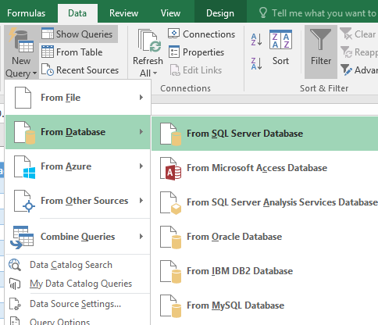
Crie aqui uma nova tabela com a sua tabela de fato |  |  |  |  | Apague esses screenshots

OLAP q1
Para cada loja individual, mostre separadamente por compradores do sexo masculino e feminino o número de unidades de produto vendidas para cada categoria de produto

Sum of UnidadesVendidas | Column Labels
Row Labels | 06804-220 | 09240-650 | 24360-540 | 24734-220 | 25260-130 | Grand Total
Sunday |  | 1 | 1 |  |  | 2
F |  | 1 |  |  |  | 1
Eletrodomésticos |  | 1 |  |  |  | 1
M |  |  | 1 |  |  | 1
Beleza |  |  | 1 |  |  | 1
Monday | 2 |  |  | 1 |  | 3
Tuesday |  | 4 |  |  | 1 | 5
Wednesday | 1 |  | 1 |  |  | 2
Thursday |  |  |  | 1 | 1 | 2
Friday | 1 | 1 | 2 | 2 | 1 | 7
Saturday | 8 | 1 | 1 | 6 | 3 | 19
Grand Total | 12 | 7 | 5 | 10 | 6 | 40

OLAP q2
Para as lojas 1 e 2, mostre separadamente para compradores do sexo masculino e feminino o número de unidades de produto vendidas para cada categoria de produto
Sum of UnidadesVendidas | Column Labels
Row Labels | 06804-220 | 09240-650 | Grand Total
F | 3 | 2 | 5
Automotivo |  | 1 | 1
Beleza | 1 |  | 1
Eletrodomésticos | 2 | 1 | 3
M | 9 | 5 | 14
Automotivo | 1 |  | 1
Beleza | 3 | 4 | 7
Eletrodomésticos | 2 |  | 2
PetShop | 3 | 1 | 4
Grand Total | 12 | 7 | 19

OLAP q3
Para cada loja individual, mostre separadamente para compradores do sexo masculino e feminino o número de unidades de produto vendidas nos dias úteis e nos fins de semana / feriados
Sum of UnidadesVendidas | Column Labels
Row Labels | Sunday | Monday | Tuesday | Wednesday | Thursday | Friday | Saturday | Grand Total
06804-220 |  | 2 |  | 1 |  | 1 | 8 | 12
F |  | 2 |  | 1 |  |  |  | 3
M |  |  |  |  |  | 1 | 8 | 9
09240-650 | 1 |  | 4 |  |  | 1 | 1 | 7
F | 1 |  |  |  |  |  | 1 | 2
M |  |  | 4 |  |  | 1 |  | 5
24360-540 | 1 |  |  | 1 |  | 2 | 1 | 5
F |  |  |  | 1 |  |  | 1 | 2
M | 1 |  |  |  |  | 2 |  | 3
24734-220 |  | 1 |  |  | 1 | 2 | 6 | 10
F |  |  |  |  |  | 2 | 1 | 3
M |  | 1 |  |  | 1 |  |  | 2
(blank) |  |  |  |  |  |  | 5 | 5
25260-130 |  |  | 1 |  | 1 | 1 | 3 | 6
F |  |  |  |  |  |  | 3 | 3
M |  |  | 1 |  |  | 1 |  | 2
(blank) |  |  |  |  | 1 |  |  | 1
Grand Total | 2 | 3 | 5 | 2 | 2 | 7 | 19 | 40

OLAP q4
Para cada loja individual, mostre separadamente para compradores do sexo masculino e feminino o número de unidades de produto vendidas para cada produto individual em cada categoria.

Sum of UnidadesVendidas | Column Labels
 | Alimentos e Bebidas | Automotivo | Beleza | Eletrodomésticos | PetShop | Grand Total
Row Labels
06804-220 |  | 1 | 4 | 4 | 3 | 12
F |  |  | 1 | 2 |  | 3
M |  | 1 | 3 | 2 | 3 | 9
09240-650 |  | 1 | 4 | 1 | 1 | 7
F |  | 1 |  | 1 |  | 2
M |  |  | 4 |  | 1 | 5
24360-540 | 1 |  | 1 | 2 | 1 | 5
F | 1 |  |  |  | 1 | 2
M |  |  | 1 | 2 |  | 3
24734-220 | 2 |  | 6 | 1 | 1 | 10
F | 2 |  |  | 1 |  | 3
M |  |  | 1 |  | 1 | 2
(blank) |  |  | 5 |  |  | 5
25260-130 | 1 | 3 |  | 1 | 1 | 6
F |  | 3 |  |  |  | 3
M | 1 |  |  |  | 1 | 2
(blank) |  |  |  | 1 |  | 1
Grand Total | 4 | 5 | 15 | 9 | 7 | 40

 | Alimentos e Bebidas | Automotivo | Beleza | Eletrodomésticos | PetShop
F |  |  | 1 | 2
M |  | 1 | 3 | 2 | 3
F |  | 1 |  | 1
M |  |  | 4 |  | 1
F | 1 |  |  |  | 1
M |  |  | 1 | 2
F | 2 |  |  | 1
M |  |  | 1 |  | 1
(blank) |  |  | 5
F |  | 3
M | 1 |  |  |  | 1
(blank) |  |  |  | 1

